TRABND
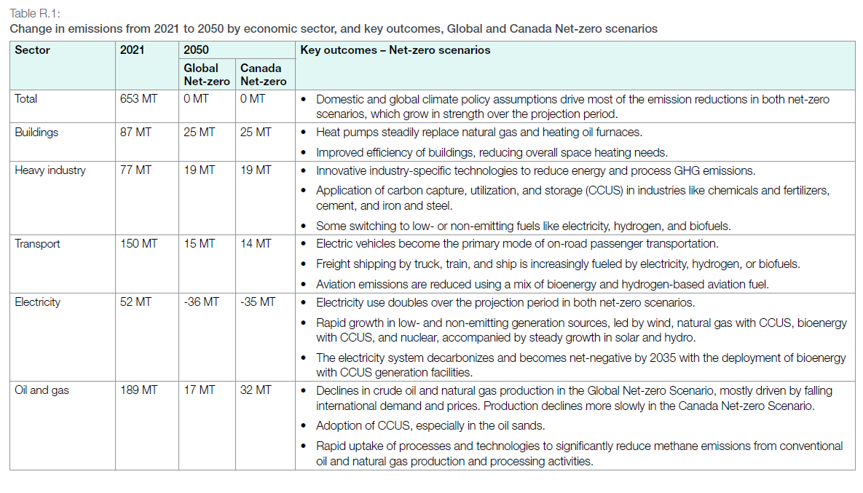
UC_N | Pset_Set | Pset_PN | Pset_CI | Pset_CO | Cset_CN | Attribute | Year | LimType | UC_COMNET | AL | AT | BC | MA | ON | QU | SA |  | UC_Desc
AU_CO2_BND |  |  |  |  | *CO2 |  | 2021 | UP | 1 | 250472.20979 | 35600.111036 | 58094.68669 | 20245.118089 | 147290.56928 | 75796.939705 | 65625.479409 |  | CO2 Bound Constraint
 |  |  |  |  | *CO2 |  | 2022 | UP | 1 | 258065.23194 | 36679.322306 | 59855.81717 | 20858.845377 | 151755.65767 | 78094.710954 | 67614.904581

 |  |  |  |  | *CO2 |  | 2023 | UP | 1 | 256944.0949 | 36519.972879 | 59595.779918 | 20768.226335 | 151096.37131 | 77755.436762 | 67321.158797
 |  |  |  |  | *CO2 |  | 2024 | UP | 1 | 248352.42146 | 35298.821324 | 57603.021611 | 20073.780258 | 146044.02449 | 75155.45749 | 65070.079968
 |  |  |  |  | *CO2 |  | 2025 | UP | 1 | 238190.11268 | 33854.432259 | 55245.969126 | 19252.38318 | 140068.06314 | 72080.178574 | 62407.483642
 |  |  |  |  | *CO2 |  | 2026 | UP | 1 | 232767.38942 | 33083.689867 | 53988.219179 | 18814.07638 | 136879.22236 | 70439.174854 | 60986.692035
 |  |  |  |  | *CO2 |  | 2027 | UP | 1 | 226480.88876 | 32190.177083 | 52530.124141 | 18305.952352 | 133182.43595 | 68536.77813 | 59339.584678
 |  |  |  |  | *CO2 |  | 2028 | UP | 1 | 218075.60078 | 30995.516862 | 50580.596199 | 17626.571403 | 128239.69339 | 65993.202111 | 57137.34015
 |  |  |  |  | *CO2 |  | 2029 | UP | 1 | 207017.7615 | 29423.844274 | 48015.833788 | 16732.790563 | 121737.11395 | 62646.921188 | 54240.108538
 |  |  |  |  | *CO2 |  | 2030 | UP | 1 | 193624.70628 | 27520.262821 | 44909.439878 | 15650.259351 | 113861.30717 | 58593.966171 | 50731.033936
 |  |  |  |  | *CO2 |  | 2031 | UP | 1 | 179944.17961 | 25575.822482 | 41736.369655 | 14544.492456 | 105816.45236 | 54454.017647 | 47146.639795
 |  |  |  |  | *CO2 |  | 2032 | UP | 1 | 166284.22224 | 23634.305699 | 38568.070289 | 13440.388131 | 97783.693359 | 50320.293727 | 43567.634956
 |  |  |  |  | *CO2 |  | 2033 | UP | 1 | 155818.02569 | 22146.724464 | 36140.533878 | 12594.428473 | 91629.030336 | 47153.05346 | 40825.417899
 |  |  |  |  | *CO2 |  | 2034 | UP | 1 | 143999.83456 | 20466.981562 | 33399.414966 | 11639.190064 | 84679.324814 | 43576.677776 | 37728.968758
 |  |  |  |  | *CO2 |  | 2035 | UP | 1 | 131923.43135 | 18750.538466 | 30598.406178 | 10663.080941 | 77577.777281 | 39922.162943 | 34564.866239
 |  |  |  |  | *CO2 |  | 2036 | UP | 1 | 120709.79756 | 17156.722496 | 27997.508688 | 9756.707573 | 70983.582633 | 36528.736083 | 31626.81537
 |  |  |  |  | *CO2 |  | 2037 | UP | 1 | 109713.34167 | 15593.77445 | 25446.98358 | 8867.8882174 | 64517.099784 | 33201.030766 | 28745.666637
 |  |  |  |  | *CO2 |  | 2038 | UP | 1 | 99638.72033 | 14161.848575 | 23110.269378 | 8053.5787225 | 58592.70317 | 30152.287488 | 26106.045038
 |  |  |  |  | *CO2 |  | 2039 | UP | 1 | 90883.309595 | 12917.424714 | 21079.533737 | 7345.8981204 | 53444.070383 | 27502.758663 | 23812.065888
 |  |  |  |  | *CO2 |  | 2040 | UP | 1 | 82110.971295 | 11670.594905 | 19044.871905 | 6636.8493003 | 48285.483315 | 24848.107284 | 21513.651597
 |  |  |  |  | *CO2 |  | 2041 | UP | 1 | 72480.617881 | 10301.813709 | 16811.201492 | 5858.4490049 | 42622.339137 | 21933.806661 | 18990.431315
 |  |  |  |  | *CO2 |  | 2042 | UP | 1 | 64377.163923 | 9150.0537556 | 14931.681129 | 5203.4646357 | 37857.090538 | 19481.570496 | 16867.269423
 |  |  |  |  | *CO2 |  | 2043 | UP | 1 | 56155.198482 | 7981.4495304 | 13024.673135 | 4538.9012439 | 33022.151079 | 16993.470841 | 14713.056689
 |  |  |  |  | *CO2 |  | 2044 | UP | 1 | 47819.555052 | 6796.6880277 | 11091.298595 | 3865.1495102 | 28120.363104 | 14470.970389 | 12529.059524
 |  |  |  |  | *CO2 |  | 2045 | UP | 1 | 39760.185575 | 5651.1938889 | 9222.0032143 | 3213.7283929 | 23381.038452 | 12032.074901 | 10417.448075
 |  |  |  |  | *CO2 |  | 2046 | UP | 1 | 31773.780542 | 4516.0703309 | 7369.6312542 | 2568.204831 | 18684.620655 | 9615.259633 | 8324.9538242
 |  |  |  |  | *CO2 |  | 2047 | UP | 1 | 23685.140968 | 3366.4159751 | 5493.5469484 | 1914.417876 | 13928.083677 | 7167.5065405 | 6205.6734047
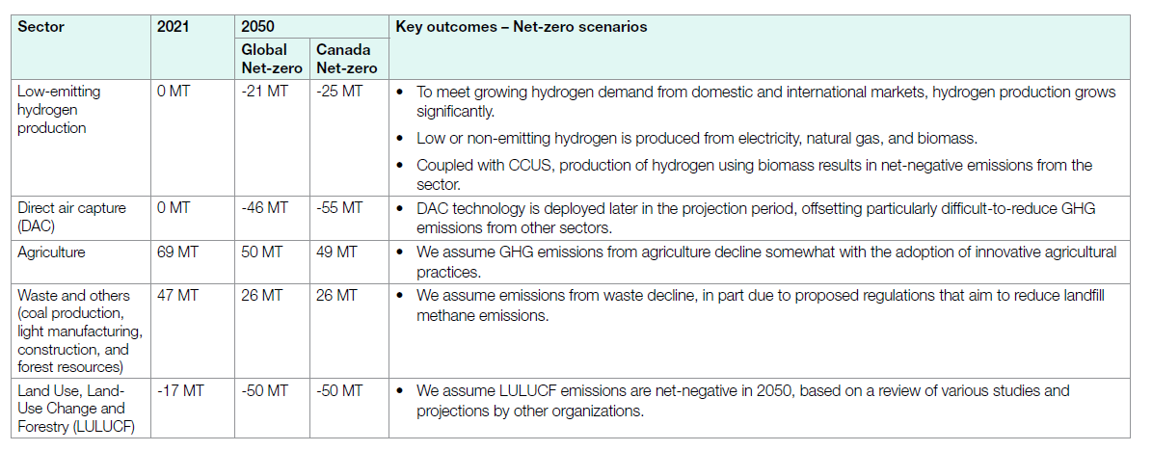
 |  |  |  |  | *CO2 |  | 2048 | UP | 1 | 15786.646221 | 2243.7872802 | 3661.5649572 | 1275.9999093 | 9283.3616592 | 4777.2943465 | 4136.2122665
 |  |  |  |  | *CO2 |  | 2049 | UP | 1 | 7867.9100944 | 1118.2816378 | 1824.8881671 | 635.94587643 | 4626.7366662 | 2380.9567837 | 2061.4477444
 |  |  |  |  | *CO2 |  | 2050 | UP | 1 | 0 | 0 | 0 | 0 | 0 | 0 | 0

 |  |  | *assumption: using 2021 observed data, and split it to each sector for provinces, and then by using the proportion of 2050 case/ 2021 case to derive the change.

~TFM_INS
TimeSlice | LimType | Attribute | Year | AL | AT | BC | MA | ON | QU | SA | Pset_Set | Pset_PN | Pset_PD | Pset_CI | Pset_CO | Cset_Set | Cset_CN | Cset_CD
 | UP | COM_BNDNET | 2021 | 57568.709451 | 8182.3546428 | 13352.523785 | 4653.1522282 | 33853.368385 | 17421.22211 | 15083.406498 |  |  |  |  |  |  | TRACO2N |  | 150.1147371
 | UP | COM_BNDNET | 2022 | 64677.298013 | 9192.712408 | 15001.294424 | 5227.7238144 | 38033.584853 | 19572.395924 | 16945.906664 |  |  |  |  |  |  | TRACO2N |  | 168.6509161
 | UP | COM_BNDNET | 2023 | 66088.132664 | 9393.23713 | 15328.524327 | 5341.7584778 | 38863.228345 | 19999.337296 | 17315.555259 |  |  |  |  |  |  | TRACO2N |  | 172.3297735
 | UP | COM_BNDNET | 2024 | 65340.390193 | 9286.9590122 | 15155.092454 | 5281.3200976 | 38423.517232 | 19773.058336 | 17119.641476 |  |  |  |  |  |  | TRACO2N |  | 170.3799788
 | UP | COM_BNDNET | 2025 | 65028.275125 | 9242.5974797 | 15082.700283 | 5256.0925228 | 38239.977485 | 19678.607271 | 17037.865134 |  |  |  |  |  |  | TRACO2N |  | 169.5661153
 | UP | COM_BNDNET | 2026 | 64305.455731 | 9139.8617283 | 14915.049084 | 5197.6686202 | 37814.922425 | 19459.870438 | 16848.481373 |  |  |  |  |  |  | TRACO2N |  | 167.6813094
 | UP | COM_BNDNET | 2027 | 63209.41749 | 8984.0796432 | 14660.833264 | 5109.0782586 | 37170.395447 | 19128.191548 | 16561.31165 |  |  |  |  |  |  | TRACO2N |  | 164.8233073
 | UP | COM_BNDNET | 2028 | 61257.670569 | 8706.6739895 | 14208.143818 | 4951.3228457 | 36022.66766 | 18537.561379 | 16049.940239 |  |  |  |  |  |  | TRACO2N |  | 159.7339805
 | UP | COM_BNDNET | 2029 | 59215.637546 | 8416.4357933 | 13734.513355 | 4786.2698055 | 34821.846991 | 17919.609175 | 15514.913234 |  |  |  |  |  |  | TRACO2N |  | 154.4092259
 | UP | COM_BNDNET | 2030 | 56771.006885 | 8068.9755979 | 13167.504135 | 4588.6756834 | 33384.278161 | 17179.824419 | 14874.402819 |  |  |  |  |  |  | TRACO2N |  | 148.0346677
 | UP | COM_BNDNET | 2031 | 53953.611592 | 7668.5336273 | 12514.035644 | 4360.9518155 | 31727.504513 | 16327.235058 | 14136.22545 |  |  |  |  |  |  | TRACO2N |  | 140.6880977
 | UP | COM_BNDNET | 2032 | 51017.837697 | 7251.2662717 | 11833.110344 | 4123.6596655 | 30001.118146 | 15438.822419 | 13367.032056 |  |  |  |  |  |  | TRACO2N |  | 133.0328466
 | UP | COM_BNDNET | 2033 | 47990.276765 | 6820.9530428 | 11130.895899 | 3878.948571 | 28220.75627 | 14522.633539 | 12573.789812 |  |  |  |  |  |  | TRACO2N |  | 125.1382539
 | UP | COM_BNDNET | 2034 | 44963.685316 | 6390.7776084 | 10428.906317 | 3634.3158377 | 26440.964501 | 13606.73804 | 11780.80158 |  |  |  |  |  |  | TRACO2N |  | 117.2461892
 | UP | COM_BNDNET | 2035 | 41800.688825 | 5941.2146553 | 9695.2788606 | 3378.6577848 | 24580.959536 | 12649.56417 | 10952.074269 |  |  |  |  |  |  | TRACO2N |  | 108.9984381
 | UP | COM_BNDNET | 2036 | 38478.579068 | 5469.0366189 | 8924.7465704 | 3110.1389563 | 22627.387769 | 11644.240054 | 10081.658163 |  |  |  |  |  |  | TRACO2N |  | 100.3357872
 | UP | COM_BNDNET | 2037 | 35264.358604 | 5012.1931011 | 8179.2381925 | 2850.3405822 | 20737.260468 | 10671.564982 | 9239.5098101 |  |  |  |  |  |  | TRACO2N |  | 91.95446574
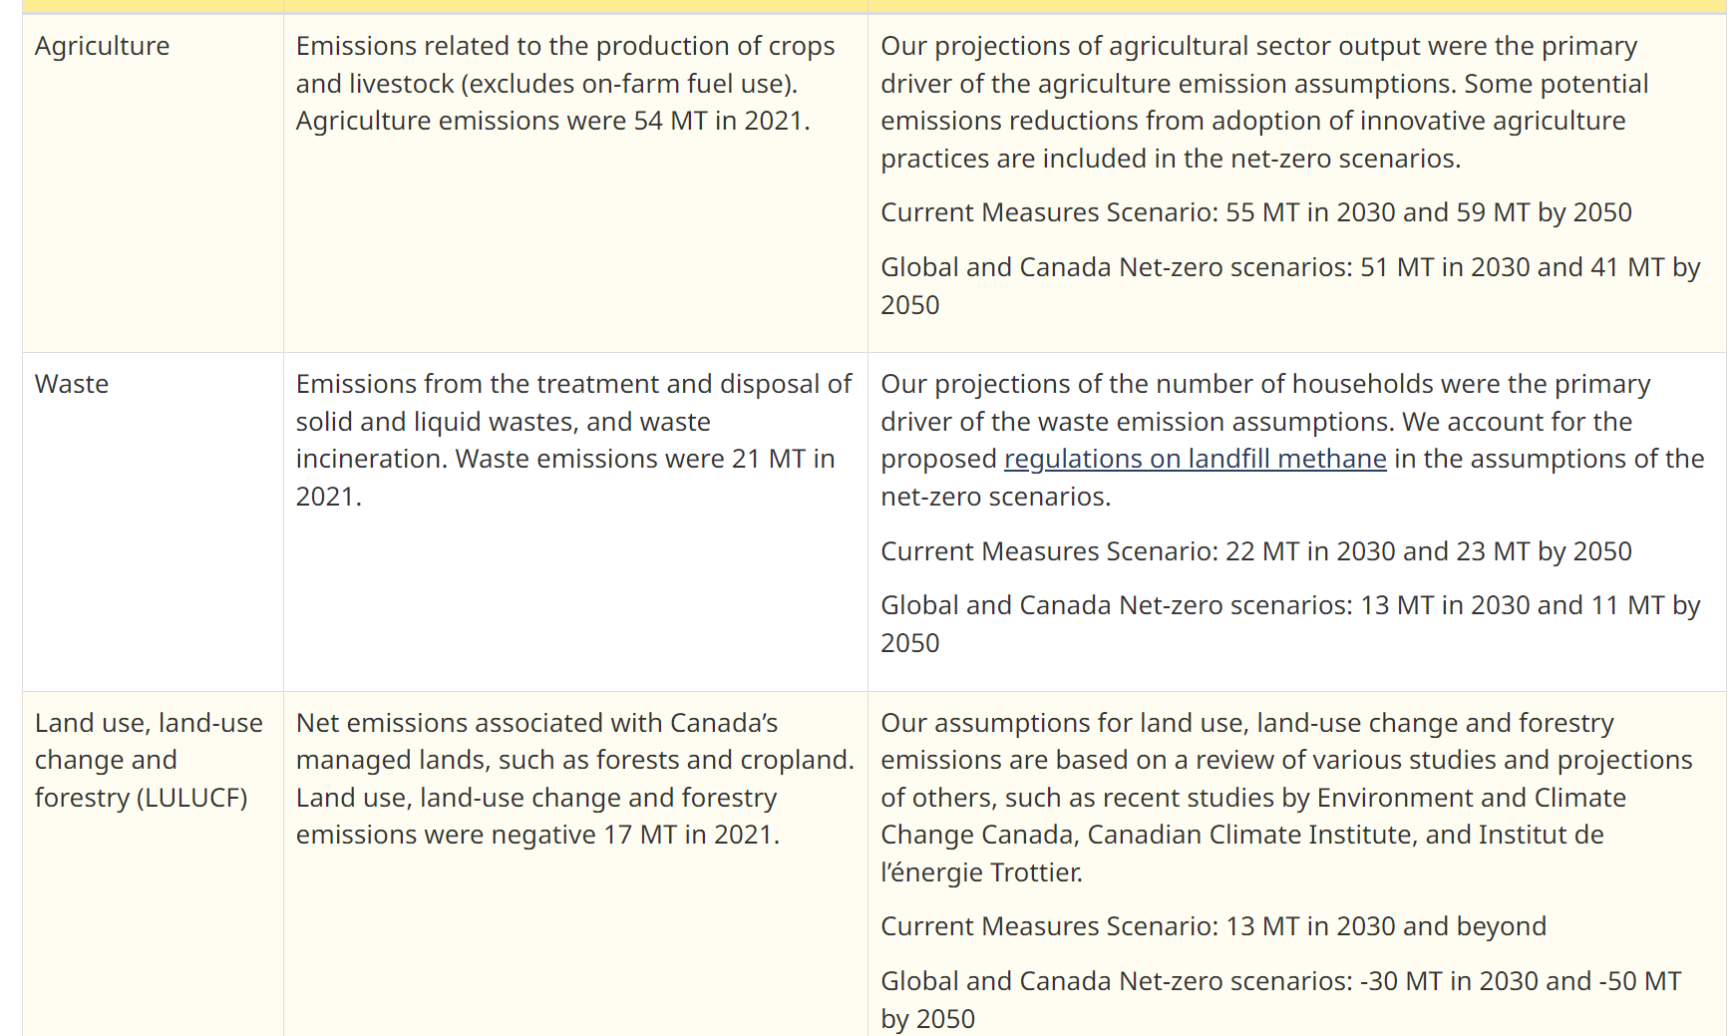
 | UP | COM_BNDNET | 2038 | 32212.846121 | 4578.4755908 | 7471.4684092 | 2603.6935365 | 18942.813846 | 9748.127975 | 8439.9920919 |  |  |  |  |  |  | TRACO2N |  | 83.99741757
 | UP | COM_BNDNET | 2039 | 29290.84503 | 4163.1657911 | 6793.7375821 | 2367.514612 | 17224.526597 | 8863.883209 | 7674.4072687 |  |  |  |  |  |  | TRACO2N |  | 76.37808009
 | UP | COM_BNDNET | 2040 | 26410.88894 | 3753.8319305 | 6125.7586998 | 2134.7340924 | 15530.963976 | 7992.36194 | 6919.8385313 |  |  |  |  |  |  | TRACO2N |  | 68.86837811
 | UP | COM_BNDNET | 2041 | 23639.274463 | 3359.8968779 | 5482.9086415 | 1910.7105872 | 13901.111808 | 7153.6265945 | 6193.656058 |  |  |  |  |  |  | TRACO2N |  | 61.64118503
 | UP | COM_BNDNET | 2042 | 21015.348468 | 2986.9530818 | 4874.3135456 | 1698.6244174 | 12358.10808 | 6359.5841714 | 5506.1690052 |  |  |  |  |  |  | TRACO2N |  | 54.79910077
 | UP | COM_BNDNET | 2043 | 18583.09324 | 2641.2518311 | 4310.1746914 | 1502.0305743 | 10927.816642 | 5623.5444206 | 4868.9010403 |  |  |  |  |  |  | TRACO2N |  | 48.45681244
 | UP | COM_BNDNET | 2044 | 16295.651192 | 2316.1331643 | 3779.6238999 | 1317.1416621 | 9582.682817 | 4931.3274789 | 4269.5751462 |  |  |  |  |  |  | TRACO2N |  | 42.49213536
 | UP | COM_BNDNET | 2045 | 14176.896345 | 2014.9903435 | 3288.1985275 | 1145.8873657 | 8336.7457618 | 4290.1580115 | 3714.4464848 |  |  |  |  |  |  | TRACO2N |  | 36.96732284
 | UP | COM_BNDNET | 2046 | 12187.896129 | 1732.2898051 | 2826.8685281 | 985.12085069 | 7167.1111166 | 3688.2543927 | 3193.3144484 |  |  |  |  |  |  | TRACO2N |  | 31.78085527
 | UP | COM_BNDNET | 2047 | 10314.1754 | 1465.9741685 | 2392.2765277 | 833.6721233 | 6065.2667521 | 3121.2362104 | 2702.386448 |  |  |  |  |  |  | TRACO2N |  | 26.89498763
 | UP | COM_BNDNET | 2048 | 8572.1540195 | 1218.377221 | 1988.2309596 | 692.86836472 | 5040.8683926 | 2594.07238 | 2245.9646025 |  |  |  |  |  |  | TRACO2N |  | 22.35253594
 | UP | COM_BNDNET | 2049 | 6939.3323139 | 986.30103954 | 1609.5132349 | 560.89097578 | 4080.6850702 | 2099.9541364 | 1818.1538394 |  |  |  |  |  |  | TRACO2N |  | 18.09483061
 | UP | COM_BNDNET | 2050 |  |  |  |  |  |  |  |  |  |  |  |  |  | TRACO2N |  | 14.2978521

 |  |  |  | 5483.1984469 | 779.33785031 | 1271.7766019 | 443.19487642 | 3224.4033038 | 1659.304489 | 1436.6365318 |  | *We deleted the 2050 TRABND for CO2 because there is always DUMMY IMPORTS to constraint it

 |  |  |  |  |  |  |  |  |  |  |  |  |  |  |  |  |  |  | CER – Energy Future 2023: Results (cer-rec.gc.ca)

